Sheet1
最後の１種類は現在調整中
最後の１種類は現在調整中
主な制作物 | 依頼の際、デザインはほぼ確定しているのでこちらの指示通りのサイズ・デザインで制作希望
 | ※依頼の際、デザインの変更となる可能性ありますが、デザイン提案は不要となります。
1 | 看板
2 | パネル６種
3 | パネル大 | 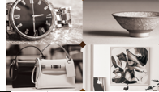
３パネル大とは別なデザインの予定
依頼の際はこのようなイメージでお渡し予定
4 | パネル大
5 | 看板１
6 | 看板２ | 